二次元配列
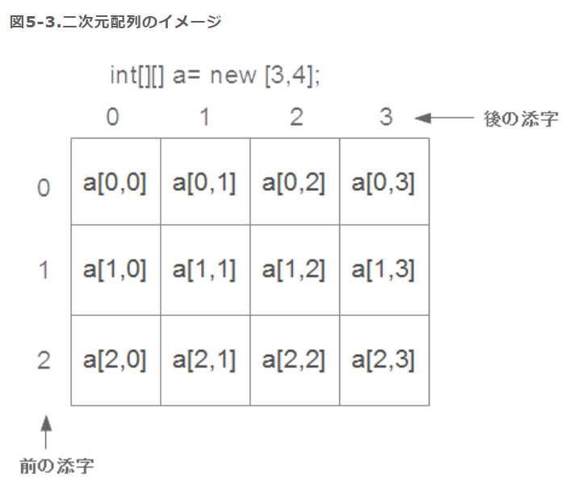

前は行数、後は列数（0から）

名前空間
構成
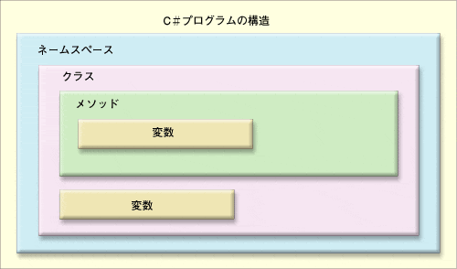

ソース例：
 | 名前空間：
 | namespace Citynamespace {
 | class City {
 | private string? cityName;
 | private string? cityType;
 | private string? countryName;

 | public string CityName {
 | set { cityName = value; }
 | get { return cityName; }
 | }

 | public string CityType {
 | set { cityType = value; }
 | get { return cityType; }
 | }

 | public string CountryName {
 | set { countryName = value; }
 | get { return countryName; }
 | }

 | public void ShowCity() {
 | Console.WriteLine(cityName + "は" + countryName + "の" + cityType + "町です。");
 | }
 | }
 | }

 | 呼び出し：
 | class Program {

 | static void Main(string[] args)
 | {
 | Citynamespace.City city = new()
 | {
 | CityName = "広島",
 | CityType = "工業",
 | CountryName = "日本"
 | };
 | city.ShowCity();
 | }
 | }

 | 実行結果：
 | 広島は日本の工業町です。

インデクサー
C# の インデクサー（Indexer） は、
クラスや構造体のオブジェクトを 配列のようにインデックス（[ ]）でアクセスできるようにする機能 です。
リストや辞書のようなデータ構造をカプセル化するのに便利です。

1、thisキーワードを使う
インデクサーは this を使って定義し、パラメータ（例: index）を指定します。
2、get アクセサーと set アクセサー
getでデータを取得し、setでデータを設定します。
3、インデクサーの型は、戻り値の型で決まる
例: public string this[int index] → 戻り値は string
ソース例：
クラス
class IndexTest {
private string[] nameList = new string[10];
// インデクサーの定義
public string this[int index] {
set {nameList[index] = value;}
get {return nameList[index];}
}
}

メイン：
class Program {
static void Main(string[] args)
{
IndexTest indextest = new IndexTest();
indextest[0] = "Hello";
Console.WriteLine(indextest[0]);
}
}

実行結果：
Hello

文字列キーを使う（辞書のようなインデクサー）

ソース例：
クラス

class NameCollection {
private Dictionary<string, int> data = new Dictionary<string, int>();
public int this[string name] {
// キーがない場合は -1 を返す
get { return data.ContainsKey(name) ? data[name] : -1; }
set { data[name] = value; }
}
}

メイン：
class Program {
static void Main(string[] args)
{
NameCollection nameCollection = new NameCollection();
nameCollection["Harry"] = 18;
Console.WriteLine(nameCollection["Harry"]);
Console.WriteLine(nameCollection["Potter"]);
}
}

実行結果：
18
-1

